水稲
 | 29. 水稲収穫量（子実用）

 | 時点 2016(H28)年（毎年） |  |  |  |  |  | 平 均 値 |  |  | 5,667
 | 単位 ｔ |  |  |  |  |  | 標準偏差 |  |  | 6,227
 | 市町村名 | 指標 | 順位 |  | 備考 | 市町村名 | 指標 | 順位 |  | 備考

 | 千葉県 | 305,800 |  | － |  | 八街市 | 478 |  | 49
 | 千葉市 | 3,510 |  | 29 |  | 印西市 | 13,700 |  | 7
 | 銚子市 | 2,640 |  | 34 |  | 白井市 | 1,150 |  | 42
 | 市川市 | 4 |  | 52 |  | 富里市 | 889 |  | 43
 | 船橋市 | 495 |  | 47 |  | 南房総市 | 5,750 |  | 19
 | 館山市 | 3,620 |  | 27 |  | 匝瑳市 | 16,300 |  | 3
 | 木更津市 | 7,390 |  | 15 |  | 香取市 | 35,100 |  | 1
 | 松戸市 | 233 |  | 50 |  | 山武市 | 14,000 |  | 5
 | 野田市 | 4,640 |  | 24 |  | いすみ市 | 9,580 |  | 12
 | 茂原市 | 10,200 |  | 8 |  | 大網白里市 | 7,990 |  | 13
 | 成田市 | 16,100 |  | 4 |  | 酒々井町 | 1,210 |  | 41
 | 佐倉市 | 6,560 |  | 17 |  | 栄町 | 5,710 |  | 20
 | 東金市 | 10,200 |  | 8 |  | 神崎町 | 2,290 |  | 37
 | 旭市 | 19,300 |  | 2 |  | 多古町 | 7,490 |  | 14
 | 習志野市 | 5 |  | 51 |  | 東庄町 | 5,550 |  | 22
 | 柏市 | 4,650 |  | 23 |  | 九十九里町 | 3,220 |  | 31
 | 勝浦市 | 2,000 |  | 38 |  | 芝山町 | 2,690 |  | 33
 | 市原市 | 13,900 |  | 6 |  | 横芝光町 | 9,950 |  | 11
 | 流山市 | 760 |  | 45 |  | 一宮町 | 1,630 |  | 39
 | 八千代市 | 1,630 |  | 39 |  | 睦沢町 | 2,400 |  | 35
 | 我孫子市 | 4,210 |  | 25 |  | 長生村 | 3,370 |  | 30
 | 鴨川市 | 6,880 |  | 16 |  | 白子町 | 3,560 |  | 28
 | 鎌ケ谷市 | - |  | - |  | 長柄町 | 2,370 |  | 36
 | 君津市 | 10,100 |  | 10 |  | 長南町 | 4,070 |  | 26
 | 富津市 | 5,710 |  | 20 |  | 大多喜町 | 2,980 |  | 32
 | 浦安市 | - |  | - |  | 御宿町 | 485 |  | 48
 | 四街道市 | 832 |  | 44 |  | 鋸南町 | 656 |  | 46
 | 袖ケ浦市 | 5,890 |  | 18

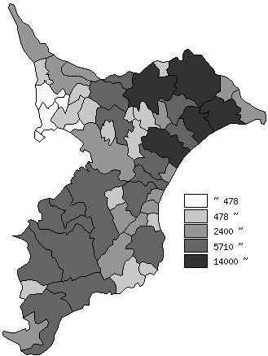
 | 千葉県の推移
平成24年 | 334000
平成25年 | 337400
平成26年 | 335900
平成27年 | 307200
平成28年 | 305800

《備 考》 ・資料出所 農林水産省「作物統計」

